Sheet1
附件：采购需求
序号 | 名称 | 数量 | 单位 | 规格（cm） | 预算单价（元） | 预算总价（元） | 图片参考 | 材质要求
1 | 铁皮文件柜 | 1 | 个 | 85*39*180 | 480 | 480 | 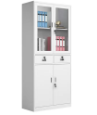 | 基材：采用壁厚0.6MM优质冷轧钢板冲压而成，产品表面经除油、清洗、去锈、磷化清洗、预处理、清洗、钝化等九道工序处理，具有极强的抗酸性、防腐性、防锈性、防蚀性。
2 | 办公桌（1） | 3 | 张 | 140*70*76 | 700 | 2100 | 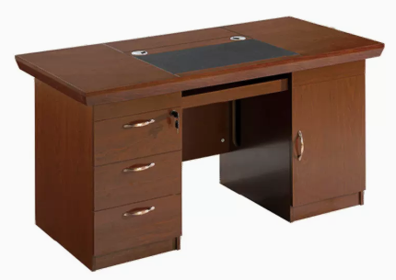 | 1、材质：采用优质实木，经过防虫、防腐特殊处理，含水率≤10%，确保坚固可靠，长期使用不松动、不腐朽。 2、油漆：采用环保油漆，采用五底三面的八道油漆涂装工艺，保证产品光泽、平整、纹理清晰、环保； 3、五金件：采用“DTC”品牌优质五金配件，五金配件紧密拼接，牢固，间隙细小且均匀，平整无毛刺。
3 | 方凳 | 22 | 把 | 45*33*25cm | 80 | 1760 | 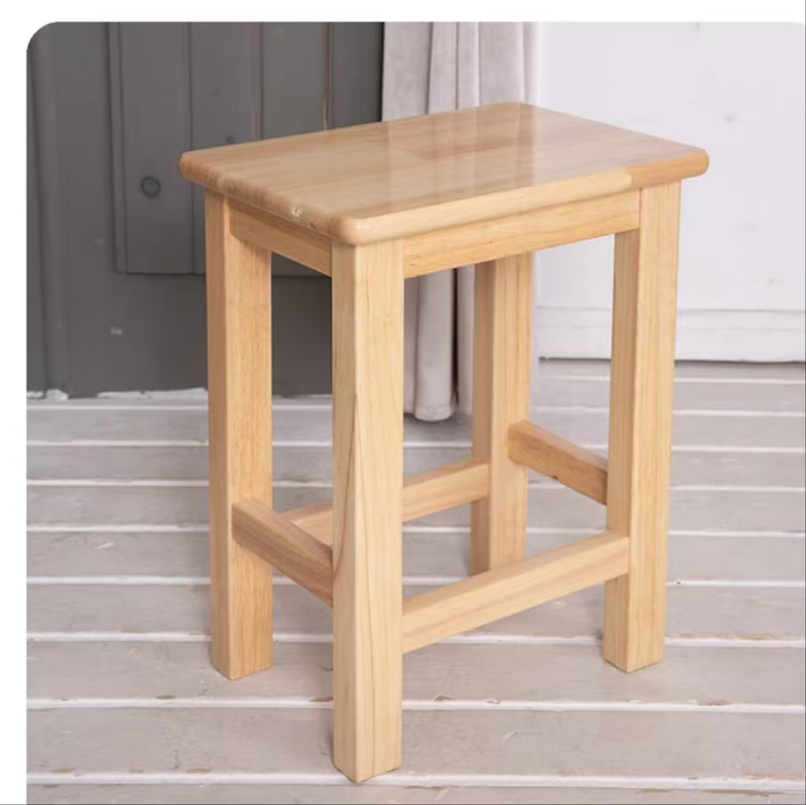 | 全橡木
4 | 办公椅 | 3 | 把 | 常规 | 220 | 660 | 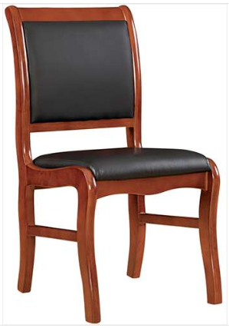 | 1、实木、橡木办公椅、会议椅。 2、面料：采用优质环保皮，西皮。 3、海绵：高密度海绵，理化性能应符合国家现行标准。软硬适中，压膜量达到国家现行检测标准。 4、椅架：优质实木，橡木。经防潮、防腐、防蛀等环保处理，含水率9%。 5、油漆：采用品牌环保油漆，经五底三面工艺，硬度达2-3H级
5 | 办公桌（2） | 4 | 张 | 120*60*76 | 460 | 1840 | 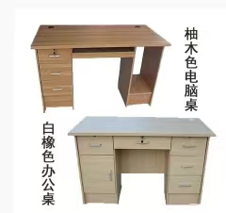 | 1，饰面：采用三聚氰胺浸渍纸饰面，耐磨，防腐，不褪色，不发白，不起泡 2，基材：采用E0级刨花板 ，长期使用不变形，符合GB/T4897-2015,GB/T39600-2021标准 3，封边条：采用优质PVC封边条封边 4，台面：使用“威力邦”E1级820密度中纤板合压，厚度50mm，采用自主研发异形边喷漆工艺，台面内置木方条，长期使用不变形
6 | 黑转椅 | 4 | 把 | 常规 | 220 | 880 | 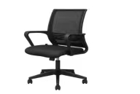 | 1.面料：选用优质网布、阻燃； 2.坐垫：选用PU成型发泡高密度海绵，防氧化、防碎、永不变形； 3.配件：五星脚ABS工程外壳，并配活动万向轮，可升降;
7 | 铁皮衣柜 | 5 | 个 | 180*39*85 | 480 | 2400 | 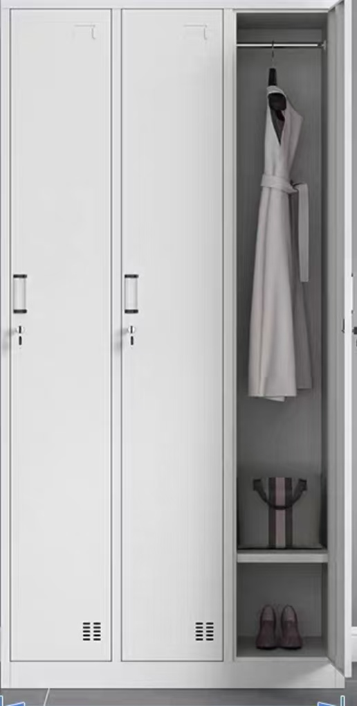 | 基材：采用壁厚0.6MM优质冷轧钢板冲压而成，产品表面经除油、清洗、去锈、磷化清洗、预处理、清洗、钝化等九道工序处理，具有极强的抗酸性、防腐性、防锈性、防蚀性。
8 | 升降椅 | 3 | 把 | 常规 | 200 | 600 |  | 可升降、移动、带靠背
 | 共计： |  |  |  |  | 10720

